Oppgave 6
$$\overline{X}=53, σ=10, n=30$$
$$\text{Testobservator}\text{: }Z=\frac{\overline{X}−μ_{0}}{σ}\sqrt{n}=\frac{53−50}{10}\sqrt{30}≈1,64$$
$$−z_{0,025}≈−1,96 og z_{0,025}≈1,96$$
$$−z_{0,025}<Z<z_{0,025}. Dvs at vi beholder H_{0}og forkaster H_{1}.$$
Det vil si at vi har grunnlag til å påstå at varigheten til en kulepenn har forventningsverdi som er 50 timer.
$p−verdi=P\left(\left|Z\right|>1,64 | H_{0}\right)=P\left(Z<−1,64\right)+P\left(Z>1,64\right)=P\left(Z≤−1,64\right)+1−P(Z≤1,64)≈$0,1
$p−verdi>α. Dvs at vi ikke kan påstå H_{1}.$
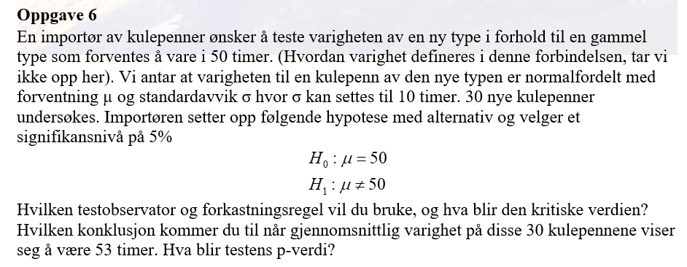

1.6431676725

1.9599639845

